FORMATO GQ-016
PROPUESTA DE MEJORA | PROPUESTA DE MEJORA O INNOVACIÓN |  |  |  | REGISTRO
 |  |  |  |  | COPIA CONTROLADA
 |  |  |  |  | COD GQ-016-R | VERSION 0,5
 |  |  |  |  | FECHA 18-mar-21 | PAGINA 1 DE 1

Nombre de la propuesta: | CORREO DE DIFUSIÓN PARA RESPALDO DE INFORMES
Nombre de la persona o equipo que genera la PM: | DANIELA CORREA MESA

SITUACIÓN INICIAL |  |  | SITUACIÓN FINAL
En el proyecto no se cuenta con un lugar de almacenamiento para generar copias de seguridad de los informes que se generan en las visitas del proyecto Banca-POS. Se ve la necesidad de tener un acceso a esta información al momento de realizar la conciliación de los servicios del cliente. Donde cada coordinador debe de solicitar al colaborador los informes que salen pendientes y muchas veces el colaborador no cuenta con una copia de este o no labora en la compañÍa |  |  | Debido a esta necesidad se propone la creación de un correo de difusión pos@lineacom.co donde el colaborador pone en copia a este correo y el informe le lleva a los 5 coordinadores del proyecto. Allí se pueden evidenciar errores en las sintaxis de los correos a tiempo y facil acceso en la revisión de los informes para las liquidaciones.

FOTO O DIBUJO INICIAL |  |  | FOTO O DIBUJO FINAL
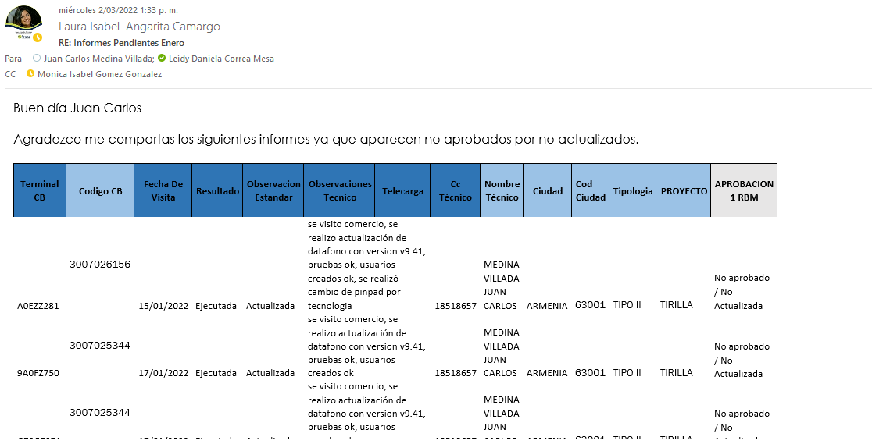 |  |  | 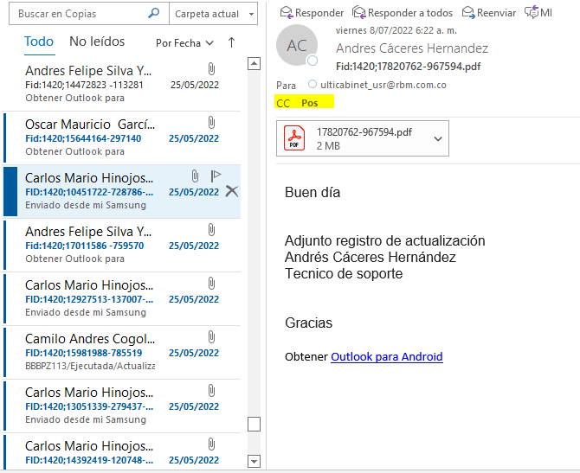

Objetivo: | Reducir los tiempos en la conciliación de los informes pendientes de cada liquidación
Alcance: | Proyecto banca (POS)
Requerimientos: | Por medio de un correo de difusión se comparten los informes generados de las visitas a nivel nacional, generando un respaldo de la información

Elaborado por: Coordinadora Sistemas Integrados de Gestión Natalia Lopez Marin |  | Revisado por: Dirección de I+D Marlon Alberto Henandez Arboleda |  | Aprobado por: Director de procesos Walter Jimenez

